Vzorový příklad
Vzorový příklad - Vizualizace:
Níže je vizualizace neúplného vlastnického diagramu (pro příklad plně dostačující).
Černé šipky znázorňují vlastnický vztah (tj. kdo koho vlastní). A modré šipky znázorňují pozici fyzické osoby k subjektu.
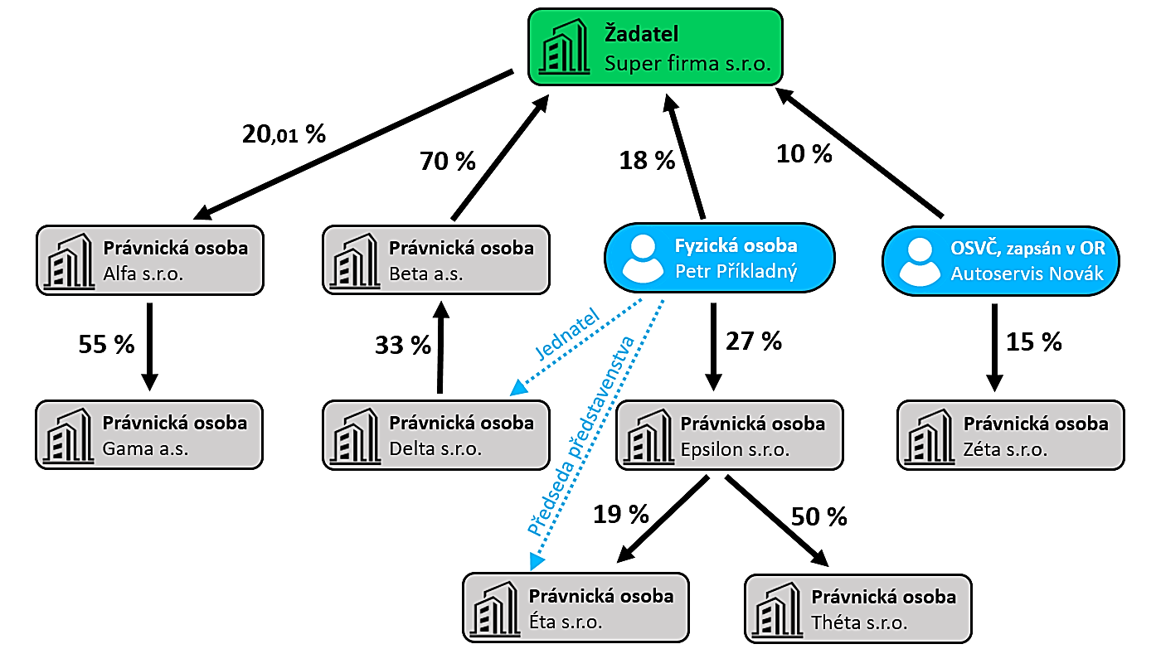

Příloha B - Podle vizualizace:

IČO Žadatele |  |  | 01234567 |  | Dnešní datum (formát DD.MM.RRRR) |  |  | 2023-11-01
Název Žadatele |  |  | Super firma s.r.o.
Právni forma Žadatele |  |  | Právnická osoba
Sídlo Žadatele |  |  | Vlastní nemovitost
Změnil Žadatel za poslední 3 roky (od 1.11.2020 do 1.11.2023) název? |  |  |  |  |  | Ne, nedošlo k přejmenování.

A) Právnické osoby, které mají účast vyšší než 20 % na základním kapitálu Žadatele:
Název subjektu (právnické osoby) |  |  |  |  |  |  | IČO subjektu | Podíl v %
1. | Beta a.s. (s Přílohou B bude doložen i seznam akcionářů) |  |  |  |  |  | 03212342 | 70.00
Hlavní podnikatelská činnost výše uvedených subjektů (svými slovy)
1. | Výroba a prodej bazénů. A nákup a prodej příslušenství (chemie a ostatní bazénové doplňky).

B) Účast Žadatele vyšší než 20 % na základním kapitálu jiné právnické osoby:
Název subjektu (právnické osoby) |  |  |  |  |  |  | IČO subjektu | Podíl v %
1. | Alfa s.r.o. |  |  |  |  |  | 12342450 | 20.01
Hlavní podnikatelská činnost výše uvedených subjektů (svými slovy)
1. | Výroba a prodej hraček.

C) Účast všech společníků Žadatele (akcionářů, majitelů) vyšší než 20 % na základním kapitálu jiné právnické osoby:
Jméno a Příjmení |  |  | IČO nebo RČ | V subjektu (v právnické osobě) - Název |  |  | IČO Subjektu | Podíl v %
1. | Petr Příkladný |  | 921123/1134 | Epsilon s.r.o. |  |  | 20302010 | 27.00
Hlavní podnikatelská činnost výše uvedených subjektů (svými slovy)
1. | Dovoz a prodej zahraničních vín.

D) Všichni společníci Žadatele (akcionáři, majitelé), kteří mají účast na řízení jiného podnikatelského subjektu:
Jméno a Příjmení |  |  | RČ nebo Datum nar. | V subjektu (v právnické osobě) - Název |  |  | IČO Subjektu | Pozice
1. | Petr Příkladný |  | 921123/1134 | Delta s.r.o. |  |  | 43231230 | Jednatel
2. | Petr Příkladný |  | 921123/1134 | Éta s.r.o. |  |  | 82133294 | Předseda předst.
Hlavní podnikatelská činnost výše uvedených subjektů (svými slovy)
1. | Velkoobchod s náhradními díly pro auto-moto.
2. | Nákup, prodej a montáž dveří a obložek.

E) Všichni společníci Žadatele (akcionáři, majitelé) podnikající jako fyzická osoba podnikající (OSVČ):
Jméno a Příjmení |  |  | RČ nebo Datum nar. | Oficiální název subjektu |  |  | IČO subjektu
1. | Jan Novák |  | 840817/5284 | Autoservis Novák |  |  | 84721934
2. | Karel Pokorný |  | 651220/1786 | Karel Pokorný |  |  | 01548769
Hlavní podnikatelská činnost výše uvedených subjektů (svými slovy)
1. | Opravy aut, prodej náhradních dílů a pneu.
2. | Truhlář, výroba a prodej.

Datum zpracovnání: |  | 2023-11-01

Jméno a příjmení osoby oprávněné zastupovat Žadatele |  |  |  | Podpis osoby oprávněné zastupovat Žadatele
Jan Novotný |  |  |  | Ruční podpis (podepsáno v NRB)

